Лист1
№ Задания | Результат | Текст задачи: | Запрос: | Результат выполнения: | Сумма баллов = | 172
1 | 1 | Найдите номер модели, скорость и размер жесткого диска для всех ПК стоимостью менее 500 дол. Вывести: model, speed и hd | SELECT model, speed, hd FROM PC where price<500 | 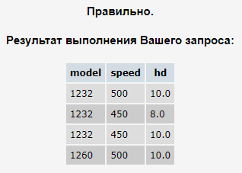 | Работу выполнял: Павел Руденко
2 | 1 | Найдите производителей принтеров. Вывести: maker | SELECT maker FROM product where product.type = 'printer' group by maker | 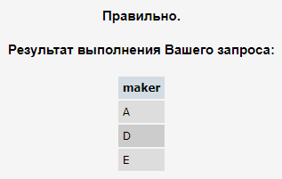 | Схема базы данных
3 | 1 | Найдите номер модели, объем памяти и размеры экранов ПК-блокнотов, цена которых превышает 1000 дол. | SELECT model, ram, screen from Laptop where price>1000 | 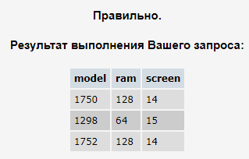
4 | 1 | Найдите все записи таблицы Printer для цветных принтеров. | SELECT * from printer where color = 'y' | 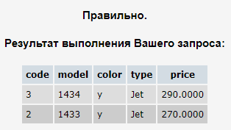
5 | 1 | Найдите номер модели, скорость и размер жесткого диска ПК, имеющих 12x или 24x CD и цену менее 600 дол. | SELECT model, speed, hd from PC where (cd = '12x' or cd = '24x') and price < 600 | 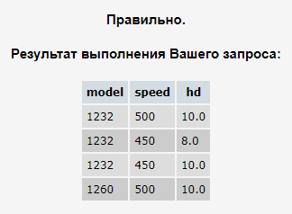
6 | 2 | Для каждого производителя, выпускающего ПК-блокноты c объёмом жесткого диска не менее 10 Гбайт, найти скорости таких ПК-блокнотов. Вывод: производитель, скорость. | SELECT DISTINCT p.maker, l.speed FROM Product p JOIN Laptop l ON p.model = l.model WHERE l.hd >= 10 | 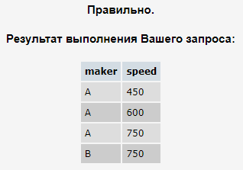
7 | 2 | Найдите номера моделей и цены всех имеющихся в продаже продуктов (любого типа) производителя B (латинская буква). | SELECT laptop.model, laptop.price FROM laptop INNER JOIN product ON laptop.model = product.model WHERE product.maker = 'B' UNION SELECT pc.model, pc.price FROM pc INNER JOIN product ON pc.model = product.model WHERE product.maker = 'B' UNION SELECT printer.model, printer.price FROM printer INNER JOIN product ON printer.model = product.model WHERE product.maker = 'B' | 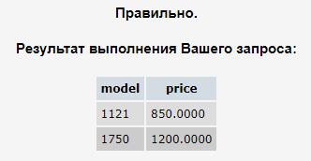
8 | 2 | Найдите производителя, выпускающего ПК, но не ПК-блокноты. | SELECT maker FROM product WHERE type = 'PC' AND maker NOT IN ( SELECT maker FROM product WHERE type = 'Laptop' ) GROUP BY maker | 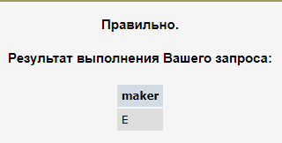
9 | 1 | Найдите производителей ПК с процессором не менее 450 Мгц. Вывести: Maker | SELECT DISTINCT maker FROM product p,PC WHERE p.model=pc.model AND pc.speed>449 | 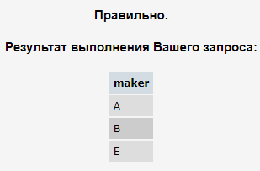
10 | 1 | Найдите модели принтеров, имеющих самую высокую цену. Вывести: model, price | SELECT p.model, p.price FROM Printer p INNER JOIN ( SELECT MAX(price) AS max_price FROM Printer ) AS max_printer ON p.price = max_printer.max_price; | 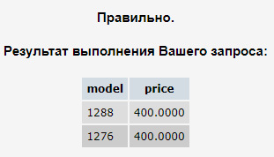
11 | 1 | Найдите среднюю скорость ПК. | SELECT AVG(speed) FROM PC | 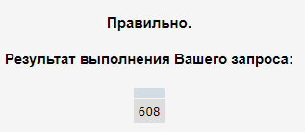
12 | 1 | Найдите среднюю скорость ПК-блокнотов, цена которых превышает 1000 дол. | SELECT AVG(speed) FROM laptop WHERE price > 1000 | 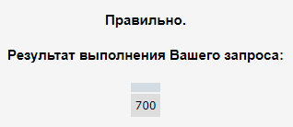
13 | 1 | Найдите среднюю скорость ПК, выпущенных производителем A. | SELECT AVG(pc.speed) AS average_speed FROM PC pc JOIN Product p ON pc.model = p.model WHERE p.maker = 'A' AND p.type = 'PC'; | 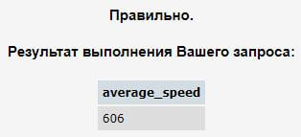
14 | 2 | Найдите класс, имя и страну для кораблей из таблицы Ships, имеющих не менее 10 орудий. | SELECT ships.class, ships.name, country FROM ships JOIN classes ON classes.class = ships.class WHERE numGuns >= 10 | 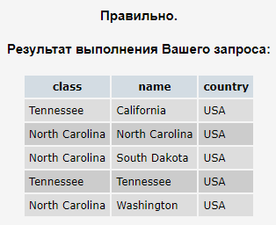
15 | 2 | Найдите размеры жестких дисков, совпадающих у двух и более PC. Вывести: HD | Select hd from pc group by hd having count(model)>1 | 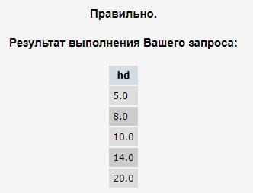
16 | 2 | Найдите пары моделей PC, имеющих одинаковые скорость и RAM. В результате каждая пара указывается только один раз, т.е. (i,j), но не (j,i), Порядок вывода: модель с большим номером, модель с меньшим номером, скорость и RAM. | SELECT DISTINCT a.model, b.model, a.speed, a.ram FROM pc a, pc b WHERE a.ram = b.ram AND a.speed = b.speed AND a.model > b.model | 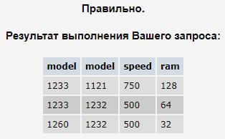
17 | 2 | Найдите модели ПК-блокнотов, скорость которых меньше скорости каждого из ПК. Вывести: type, model, speed | SELECT DISTINCT p.type, l.model, l.speed FROM laptop l, product p WHERE speed < ALL (SELECT speed FROM PC) AND l.model=p.model | 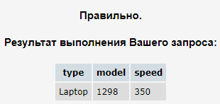
18 | 2 | Найдите производителей самых дешевых цветных принтеров. Вывести: maker, price | SELECT DISTINCT maker, price FROM printer INNER JOIN product ON printer.model = product.model WHERE price = ( SELECT MIN(price) FROM printer WHERE color = 'y' ) AND color = 'y'; | 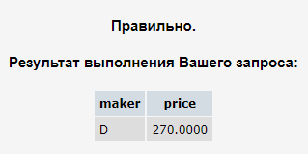
19 | 1 | Для каждого производителя, имеющего модели в таблице Laptop, найдите средний размер экрана выпускаемых им ПК-блокнотов. Вывести: maker, средний размер экрана. | SELECT maker, AVG(screen) AS Avg_screen FROM laptop INNER JOIN product ON laptop.model = product.model GROUP BY maker; | 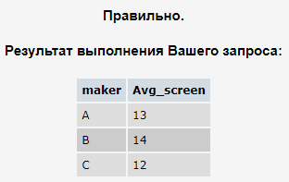
20 | 2 | Найдите производителей, выпускающих по меньшей мере три различных модели ПК. Вывести: Maker, число моделей ПК. | SELECT maker, COUNT(model) AS Count_Model FROM product WHERE type = 'pc' GROUP BY maker HAVING COUNT(model) >= 3; | 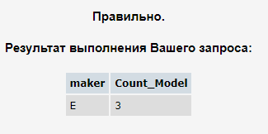
21 | 1 | Найдите максимальную цену ПК, выпускаемых каждым производителем, у которого есть модели в таблице PC. Вывести: maker, максимальная цена. | SELECT maker, MAX(price) AS Max_price FROM PC INNER JOIN product ON pc.model = product.model GROUP BY maker | 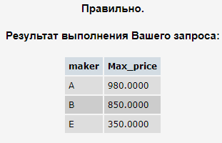
22 | 1 | Для каждого значения скорости ПК, превышающего 600 МГц, определите среднюю цену ПК с такой же скоростью. Вывести: speed, средняя цена. | SELECT speed, AVG(price) FROM pc GROUP BY pc.speed HAVING speed > 600; | 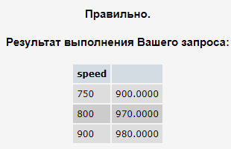
23 | 2 | Найдите производителей, которые производили бы как ПК со скоростью не менее 750 МГц, так и ПК-блокноты со скоростью не менее 750 МГц. Вывести: Maker | SELECT DISTINCT maker FROM pc INNER JOIN product ON pc.model = product.model WHERE pc.speed >= 750 AND maker IN ( SELECT maker FROM laptop INNER JOIN product ON laptop.model = product.model WHERE laptop.speed >= 750 ); | 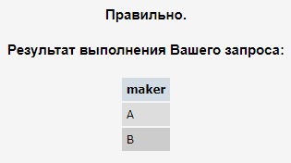
24 | 2 | Перечислите номера моделей любых типов, имеющих самую высокую цену по всей имеющейся в базе данных продукции. | SELECT DISTINCT product.model FROM product, pc, laptop, printer WHERE pc.price = (SELECT MAX(pcc.price) FROM pc pcc) AND laptop.price = (SELECT MAX(l.price) FROM laptop l) AND printer.price = (SELECT MAX(pr.price) FROM printer pr) AND ( (pc.price >= laptop.price AND pc.price >= printer.price AND product.model = pc.model) OR (laptop.price >= pc.price AND laptop.price >= printer.price AND product.model = laptop.model) OR (printer.price >= laptop.price AND printer.price >= pc.price AND product.model = printer.model) ) | 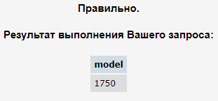
25 | 2 | Найдите производителей принтеров, которые производят ПК с наименьшим объемом RAM и с самым быстрым процессором среди всех ПК, имеющих наименьший объем RAM. Вывести: Maker | SELECT DISTINCT product.maker FROM product WHERE product.type = 'Printer' INTERSECT SELECT DISTINCT product.maker FROM product INNER JOIN pc ON pc.model = product.model WHERE product.type = 'PC' AND pc.ram = (SELECT MIN(ram) FROM pc) AND pc.speed = ( SELECT MAX(speed) FROM ( SELECT DISTINCT speed FROM pc WHERE pc.ram = (SELECT MIN(ram) FROM pc) ) AS t ) | 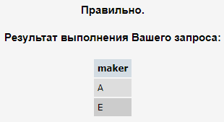
26 | 2 | Найдите среднюю цену ПК и ПК-блокнотов, выпущенных производителем A (латинская буква). Вывести: одна общая средняя цена. | WITH M AS ( SELECT model, price FROM pc UNION ALL SELECT model, price FROM laptop ) SELECT AVG(M.price) AS "avg price" FROM product p JOIN M ON p.model = M.model WHERE p.maker = 'A'; | 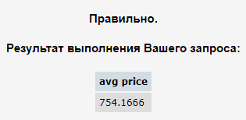
27 | 2 | Найдите средний размер диска ПК каждого из тех производителей, которые выпускают и принтеры. Вывести: maker, средний размер HD. | SELECT maker, AVG(hd) FROM product INNER JOIN pc ON product.model = pc.model WHERE maker IN ( SELECT maker FROM product WHERE type = 'printer' ) GROUP BY maker; | 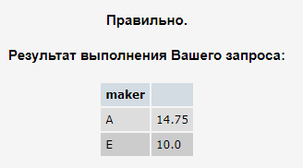
28 | 2 | Используя таблицу Product, определить количество производителей, выпускающих по одной модели. | SELECT COUNT(q.cm) AS "count of makers" FROM ( SELECT COUNT(model) AS cm FROM product GROUP BY maker HAVING COUNT(model) = 1 ) q; | 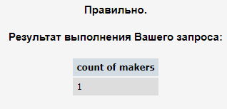
29 | 2 | В предположении, что приход и расход денег на каждом пункте приема фиксируется не чаще одного раза в день [т.е. первичный ключ (пункт, дата)], написать запрос с выходными данными (пункт, дата, приход, расход). Использовать таблицы Income_o и Outcome_o. | SELECT Income_o.point, Income_o.date, SUM(inc) AS total_income, SUM(out) AS total_outcome FROM Income_o LEFT JOIN Outcome_o ON Income_o.point = Outcome_o.point AND Income_o.date = Outcome_o.date GROUP BY Income_o.point, Income_o.date UNION SELECT Outcome_o.point, Outcome_o.date, SUM(inc) AS total_income, SUM(out) AS total_outcome FROM Outcome_o LEFT JOIN Income_o ON Income_o.point = Outcome_o.point AND Income_o.date = Outcome_o.date GROUP BY Outcome_o.point, Outcome_o.date | 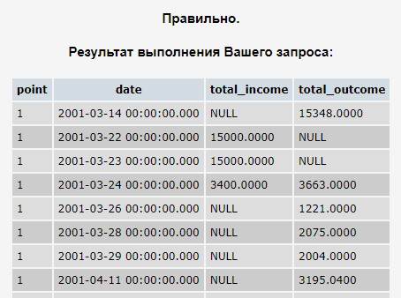
30 | 2 | В предположении, что приход и расход денег на каждом пункте приема фиксируется произвольное число раз (первичным ключом в таблицах является столбец code), требуется получить таблицу, в которой каждому пункту за каждую дату выполнения операций будет соответствовать одна строка. Вывод: point, date, суммарный расход пункта за день (out), суммарный приход пункта за день (inc). Отсутствующие значения считать неопределенными (NULL). | SELECT point, date, SUM(sum_out) AS total_out, SUM(sum_inc) AS total_inc FROM ( SELECT point, date, SUM(inc) AS sum_inc, NULL AS sum_out FROM Income GROUP BY point, date UNION SELECT point, date, NULL AS sum_inc, SUM(out) AS sum_out FROM Outcome GROUP BY point, date ) AS t GROUP BY point, date ORDER BY point; | 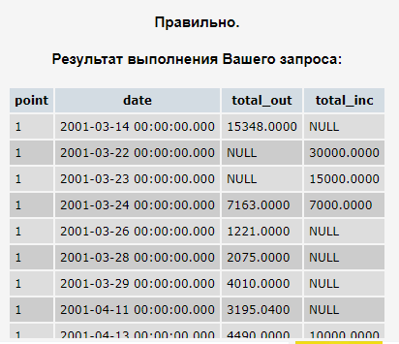
31 | 1 | Для классов кораблей, калибр орудий которых не менее 16 дюймов, укажите класс и страну. | SELECT class, country FROM Classes WHERE bore>=16 | 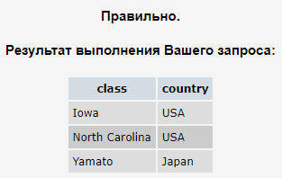
32 | 3 | Одной из характеристик корабля является половина куба калибра его главных орудий (mw). С точностью до 2 десятичных знаков определите среднее значение mw для кораблей каждой страны, у которой есть корабли в базе данных. | SELECT country, CAST(AVG((POWER(bore, 3) / 2)) AS NUMERIC(6, 2)) AS weight FROM ( SELECT country, classes.class, bore, name FROM classes LEFT JOIN ships ON classes.class = ships.class UNION ALL SELECT DISTINCT country, class, bore, ship FROM classes t1 LEFT JOIN outcomes t2 ON t1.class = t2.ship WHERE ship = class AND ship NOT IN (SELECT name FROM ships) ) a WHERE name != 'null' GROUP BY country; | 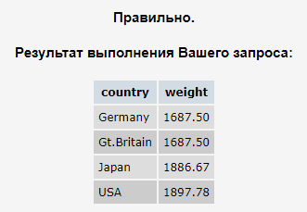
33 | 1 | Укажите корабли, потопленные в сражениях в Северной Атлантике (North Atlantic). Вывод: ship. | SELECT ship FROM outcomes, battles WHERE result = 'sunk' AND battle = 'North Atlantic' GROUP BY ship; | 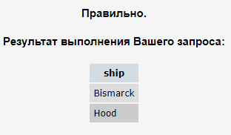
34 | 2 | По Вашингтонскому международному договору от начала 1922 г. запрещалось строить линейные корабли водоизмещением более 35 тыс.тонн. Укажите корабли, нарушившие этот договор (учитывать только корабли c известным годом спуска на воду). Вывести названия кораблей. | SELECT s.name FROM ships s JOIN classes c ON s.class = c.class WHERE s.launched >= 1922 AND c.displacement > 35000 AND type = 'bb'; | 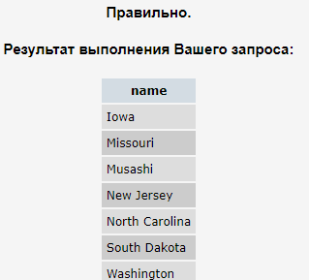
35 | 2 | В таблице Product найти модели, которые состоят только из цифр или только из латинских букв (A-Z, без учета регистра). Вывод: номер модели, тип модели. | SELECT model, type FROM product WHERE model NOT LIKE '%[^0-9]%' OR model NOT LIKE '%[^a-z]%'; | 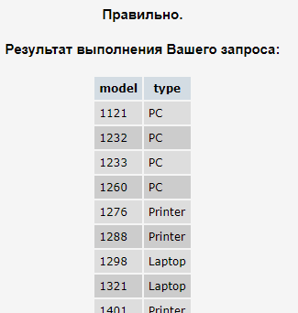
36 | 2 | Перечислите названия головных кораблей, имеющихся в базе данных (учесть корабли в Outcomes). | SELECT name FROM ships WHERE class = name UNION SELECT ship AS name FROM classes, outcomes WHERE classes.class = outcomes.ship; | 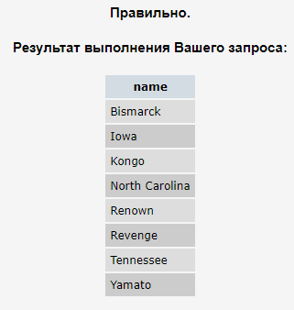
37 | 2 | Найдите классы, в которые входит только один корабль из базы данных (учесть также корабли в Outcomes). | SELECT q.class FROM ( SELECT class, name FROM ships UNION SELECT c.class, o.ship FROM classes c JOIN outcomes o ON c.class = o.ship ) q GROUP BY q.class HAVING COUNT(q.class) = 1; | 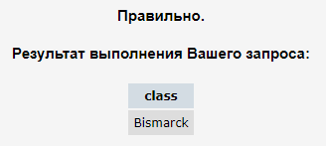
38 | 1 | Найдите страны, имевшие когда-либо классы обычных боевых кораблей ('bb') и имевшие когда-либо классы крейсеров ('bc'). | SELECT DISTINCT country FROM classes WHERE type = 'bb' INTERSECT SELECT DISTINCT country FROM classes WHERE type = 'bc'; | 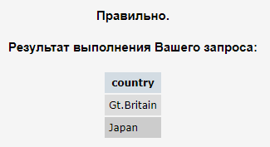
39 | 2 | Найдите корабли, `сохранившиеся для будущих сражений`; т.е. выведенные из строя в одной битве (damaged), они участвовали в другой, произошедшей позже. | SELECT DISTINCT o.ship FROM outcomes o JOIN Battles b ON b.name = o.battle WHERE o.result = 'damaged' AND EXISTS ( SELECT * FROM outcomes o2 JOIN Battles b2 ON b2.name = o2.battle WHERE o2.ship = o.ship AND b2.date > b.date ); | 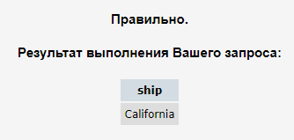
40 | 2 | Найти производителей, которые выпускают более одной модели, при этом все выпускаемые производителем модели являются продуктами одного типа. Вывести: maker, type | SELECT maker, MAX(type) FROM product GROUP BY maker HAVING COUNT(DISTINCT type) = 1 AND COUNT(model) > 1 | 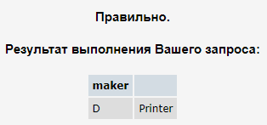
41 | 2 | Для каждого производителя, у которого присутствуют модели хотя бы в одной из таблиц PC, Laptop или Printer, определить максимальную цену на его продукцию. Вывод: имя производителя, если среди цен на продукцию данного производителя присутствует NULL, то выводить для этого производителя NULL, иначе максимальную цену. | SELECT maker, CASE WHEN MAX(CASE WHEN PRICE IS NULL THEN 1 ELSE 0 END) = 0 THEN MAX(PRICE) end price FROM (SELECT maker, price FROM product JOIN pc ON pc.model = product.model UNION SELECT maker, price FROM product JOIN laptop ON laptop.model = product.model UNION SELECT maker, price FROM product JOIN printer ON printer.model = product.model) this_table GROUP BY maker | 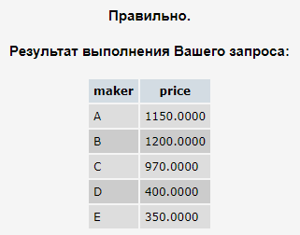
42 | 1 | Найдите названия кораблей, потопленных в сражениях, и название сражения, в котором они были потоплены. | SELECT ship, battle FROM outcomes WHERE result = 'sunk'; | 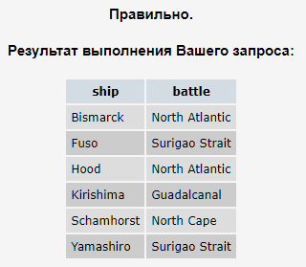
43 | 2 | кажите сражения, которые произошли в годы, не совпадающие ни с одним из годов спуска кораблей на воду. | select name from battles where datepart(yy,date) not in (select launched from ships where launched is not null) | 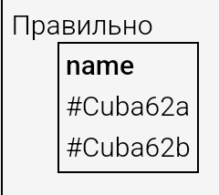
44 | 1 | Для каждого производителя, у которого присутствуют модели хотя бы в одной из таблиц PC, Laptop или Printer, определить максимальную цену на его продукцию. | select name from ships where name like 'R%' union select ship from outcomes where ship like 'R%' | 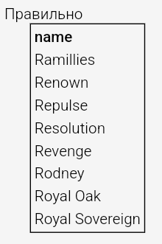
45 | 1 | Найдите названия всех кораблей в базе данных, состоящие из трех и более слов (например, King George V) | select distinct name from ( select name, l = len(name) - len(replace(name,' ','')) from ships union all select ship, l = len(ship) - len(replace(ship,' ','')) from outcomes ) q where l >= 2 | 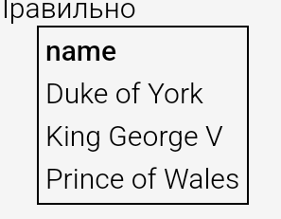
46 | 2 | Для каждого корабля, участвовавшего в сражении при Гвадалканале (Guadalcanal), вывести название, водоизмещение и число орудий. | select distinct o.ship,c.displacement,c.numGuns from outcomes o left join ships s on o.ship = s.name left join classes c on c.class = s.class or o.ship = c.class where battle like 'Guadalcanal' | 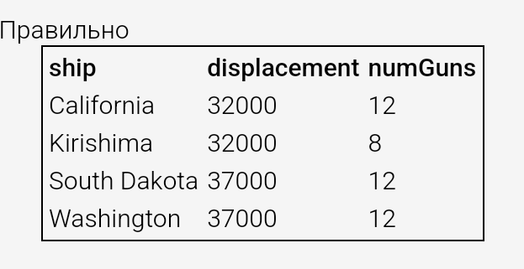
47 | 3 | Определить страны, которые потеряли в сражениях все свои корабли. | WITH All_ships AS ( SELECT c.country, s.name FROM ships s JOIN classes c ON s.class = c.class UNION SELECT c.country, o.ship FROM outcomes o JOIN classes c ON c.class = o.ship ) SELECT DISTINCT country FROM All_ships WHERE country NOT IN ( SELECT country FROM All_ships WHERE All_ships.name NOT IN ( SELECT ship name FROM outcomes WHERE result = 'sunk' ) ); | 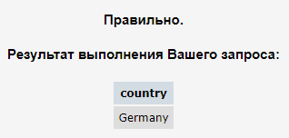
48 | 2 | Найдите классы кораблей, в которых хотя бы один корабль был потоплен в сражении | select distinct c.class from outcomes o left join ships s on s.name = o.ship left join classes c on c.class = s.class or o.ship = c.class where result like 'sunk' and c.class is not null | 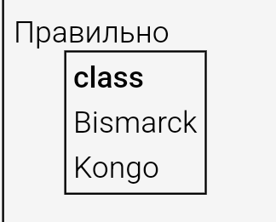
49 | 1 | Найдите названия кораблей с орудиями калибра 16 дюймов (учесть корабли из таблицы Outcomes). | select ships.name from classes join ships on classes.class = ships.class where bore = 16 union select outcomes.ship from outcomes join classes on classes.class = outcomes.ship where bore = 16 | 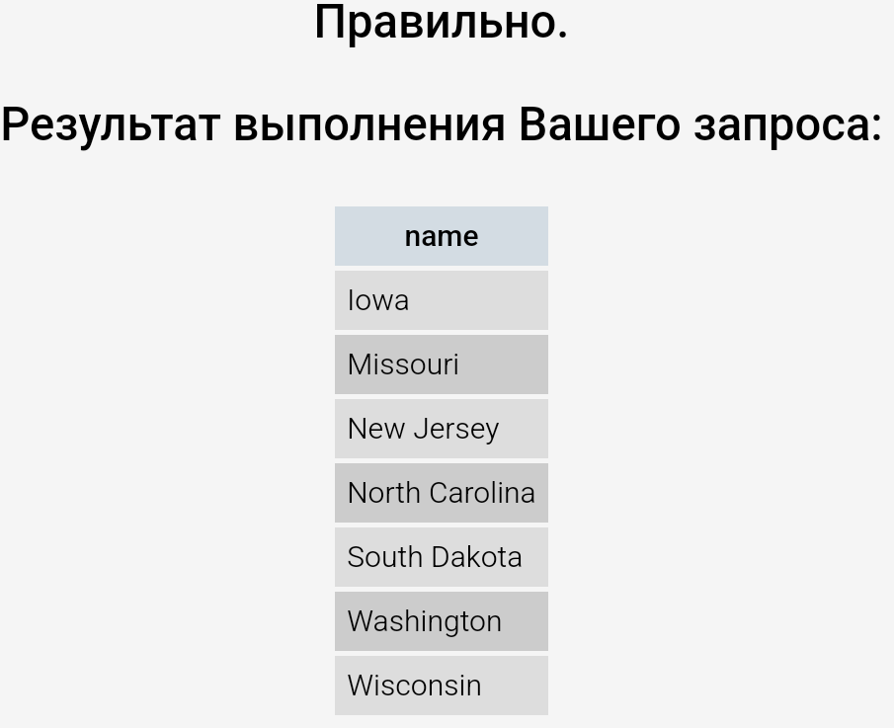
50 | 1 | Найдите сражения, в которых участвовали корабли класса Kongo из таблицы Ships. | select distinct battle from outcomes o left join ships s on s.name = o.ship where class like 'Kongo' | 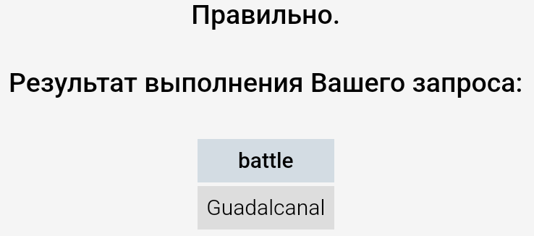
51 | 3 | Найдите названия кораблей, имеющих наибольшее число орудий среди всех имеющихся кораблей такого же водоизмещения (учесть корабли из таблицы Outcomes). | SELECT name FROM ( SELECT name, numGuns, displacement FROM Ships JOIN Classes ON Classes.class = Ships.class UNION SELECT ship, numGuns, displacement FROM Outcomes JOIN Classes ON ship = class ) AS x WHERE numGuns = ( SELECT MAX(numGuns) FROM ( SELECT name, numGuns, displacement FROM Ships JOIN Classes ON Classes.class = Ships.class UNION SELECT ship, numGuns, displacement FROM Outcomes JOIN Classes ON ship = class ) AS y WHERE x.displacement = y.displacement ); | 
52 | 2 | Определить названия всех кораблей из таблицы Ships, которые могут быть линейным японским кораблем, имеющим число главных орудий не менее девяти, калибр орудий менее 19 дюймов и водоизмещение не более 65 тыс.тонн | select distinct name from ships s left join classes c on c.class = s.class where upper(country) like 'JAPAN' and type like 'bb' and (numGuns >= 9 or numGuns is null) and (bore < 19 or bore is null) and (displacement <= 65000 or displacement is null) | 
53 | 2 | Определите среднее число орудий для классов линейных кораблей. Получить результат с точностью до 2-х десятичных знаков. | select cast(avg(cast(numGuns as NUMERIC(6,2))) as NUMERIC(6,2)) from classes where type like 'bb' | 
54 | 2 | С точностью до 2-х десятичных знаков определите среднее число орудий всех линейных кораблей (учесть корабли из таблицы Outcomes). | with q as ( select name,numGuns from ships s left join classes c on c.class = s.class where type like 'bb' union select ship,numGuns from outcomes o left join classes c on o.ship = c.class where type like 'bb') select cast(avg(cast(numguns as numeric(6,2))) as numeric(6,2)) from q | 
55 | 2 | Для каждого класса определите год, когда был спущен на воду первый корабль этого класса. | select c.class,l from classes c left join (select class,l = min(launched) from ships group by class) s on c.class=s.class | 
56 | 2 | Для каждого класса определите число кораблей этого класса, потопленных в сражениях. Вывести: класс и число потопленных кораблей. | with sc as (select c.class from outcomes o left join ships s on s.name = o.ship left join classes c on c.class = s.class or c.class = o.ship where result like 'sunk') select distinct c.class,count(sc.class) from classes c left join sc on sc.class = c.class group by c.class | 
57 | 2 | Для классов, имеющих потери в виде потопленных кораблей и не менее 3 кораблей в базе данных, вывести имя класса и число потопленных кораблей. | with sc as (select c.class from outcomes o left join ships s on s.name = o.ship left join classes c on c.class = s.class or c.class = o.ship where result like 'sunk') ,cl as (select name,class from ships union select ship,class from outcomes o left join classes c on ship = class where class is not null) ,cl1 as (select class from cl group by class having count(name) >= 3) select c.class,count(sc.class) from classes c left join sc on c.class=sc.class where c.class in (select * from cl1) group by c.class having count(sc.class) >=1 | 
58 | 3 | Для каждого типа продукции и каждого производителя из таблицы Product c точностью до двух десятичных знаков найти процентное отношение числа моделей данного типа данного производителя к общему числу моделей этого производителя. | with p as(select distinct p1.maker,p2.type from product p1,product p2), m as(select p1.maker ,p1.type ,res=cast(cast(count(p1.model) as numeric(6,2)) / cast((select count(model) from product where maker = p1.maker) as numeric(6,2)) * 100 as numeric(6,2)) from product p1 group by p1.type,p1.maker) select p.maker,p.type,prc=isnull(res,0) from p left join m on m.maker = p.maker and m.type = p.type order by p.type,p.maker |  | 
59 | 2 | Посчитать остаток денежных средств на каждом пункте приема для базы данных с отчетностью не чаще одного раза в день. Вывод: пункт, остаток. | with i as (select point, i =sum(inc) from income_o group by point) ,o as (select point, o =sum(out) from outcome_o group by point) select i.point,isnull(i,0)-isnull(o,0) from i left join o on o.point = i.point | 
60 | 2 | Посчитать остаток денежных средств на начало дня 15/04/01 на каждом пункте приема для базы данных с отчетностью не чаще одного раза в день. Вывод: пункт, остаток. | with p as ( select distinct point from Income_o union select distinct point from outcome_o ),i as (select point, i =sum(inc) from income_o where date < '2001-04-15' group by point) ,o as (select point, o =sum(out) from outcome_o where date < '2001-04-15' group by point) ,res as (select i.point,r = isnull(i,0)-isnull(o,0) from i left join o on o.point = i.point) select p.point,r from p left join res on res.point = p.point where r is not null | 
61 | 1 | Посчитать остаток денежных средств на всех пунктах приема для базы данных с отчетностью не чаще одного раза в день | SELECT sum(i) FROM (SELECT point, sum(inc) as i FROM income_o group by point UNION SELECT point, -sum(out) as i FROM outcome_o group by point ) as o | 
62 | 2 | Посчитать остаток денежных средств на всех пунктах приема на начало дня 15/04/01 для базы данных с отчетностью не чаще одного раза в день. | with p as ( select distinct point from Income_o union select distinct point from outcome_o ),i as (select point, i =sum(inc) from income_o where date < '2001-04-15' group by point) ,o as (select point, o =sum(out) from outcome_o where date < '2001-04-15' group by point) ,res as (select i.point,r = isnull(i,0)-isnull(o,0) from i left join o on o.point = i.point) select sum(r) from p left join res on res.point = p.point where r is not null | 
63 | 2 | Определить имена разных пассажиров, когда-либо летевших на одном и том же месте более одного раза. | with q as (select id_psg,place,c=count(*) from pass_in_trip group by id_psg,place having count(*)>1) select name from passenger where id_psg in (select id_psg from q) | 
64 | 2 | Используя таблицы Income и Outcome, для каждого пункта приема определить дни, когда был приход, но не было расхода и наоборот. Вывод: пункт, дата, тип операции (inc/out), денежная сумма за день. | with i as (select i.point,i.date,x= 'inc',inc=sum(inc) from income i left join outcome o on o.point = i.point and o.date = i.date where o.date is null group by i.point,i.date) , o as (select i.point,i.date, x= 'out' ,out=sum(out)from outcome i left join income o on o.point = i.point and o.date = i.date where o.date is null group by i.point,i.date) ,res as ( select * from o union select * from i ) select * from res | 
65 | 3 | Пронумеровать уникальные пары {maker, type} из Product, упорядочив их следующим образом: - имя производителя (maker) по возрастанию; - тип продукта (type) в порядке PC, Laptop, Printer. Если некий производитель выпускает несколько типов продукции, то выводить его имя только в первой строке; остальные строки для ЭТОГО производителя должны содержать пустую строку символов (''). | with q1 as( select maker ,type ,s = case when type like 'PC' then 0 when type like 'Laptop' then 1 when type like 'Printer' then 2 end from product ) , minq as ( select maker, x = min(s) from q1 group by maker ) select row_number() over (order by q1.maker,s),m = iif(q1.maker = minq.maker and s = x, q1.maker, ''),type from q1 left join minq on minq.maker = q1.maker group by iif(q1.maker = minq.maker and s = x, q1.maker, ''),q1.maker,type,s order by q1.maker,q1.type | 
66 | 3 | Для всех дней в интервале с 01/04/2003 по 07/04/2003 определить число рейсов из Rostov с пассажирами на борту. Вывод: дата, количество рейсов. | SELECT date, max(c) FROM (SELECT date,count(*) AS c FROM Trip, (SELECT trip_no,date FROM Pass_in_trip WHERE date>='2003-04-01' AND date<='2003-04-07' GROUP BY trip_no, date) AS t1 WHERE Trip.trip_no=t1.trip_no AND town_from='Rostov' GROUP BY date UNION ALL SELECT '2003-04-01',0 UNION ALL SELECT '2003-04-02',0 UNION ALL SELECT '2003-04-03',0 UNION ALL SELECT '2003-04-04',0 UNION ALL SELECT '2003-04-05',0 UNION ALL SELECT '2003-04-06',0 UNION ALL SELECT '2003-04-07',0) AS t2 GROUP BY date | 
67 | 2 | Найти количество маршрутов, которые обслуживаются наибольшим числом рейсов. | with q1 as (select x= concat(town_from, town_to),c=count(*) from trip group by concat(town_from, town_to)) ,max_q1 as (select mc = max(c) from q1) select count(*) from q1 where c = (select mc from max_q1) | 
68 | 2 | Найти количество маршрутов, которые обслуживаются наибольшим числом рейсов. Замечания. 1) A - B и B - A считать ОДНИМ И ТЕМ ЖЕ маршрутом. 2) Использовать только таблицу Trip | WITH rc AS ( SELECT COUNT(*) AS route_trips FROM trip GROUP BY CASE WHEN town_from > town_to THEN town_from ELSE town_to END, CASE WHEN town_from < town_to THEN town_from ELSE town_to END ) SELECT COUNT(*) AS route_count FROM rc WHERE route_trips = (SELECT MAX(route_trips) FROM rc); | 
69 | 3 | По таблицам Income и Outcome для каждого пункта приема найти остатки денежных средств на конец каждого дня, в который выполнялись операции по приходу и/или расходу на данном пункте. Учесть при этом, что деньги не изымаются, а остатки/задолженность переходят на следующий день. Вывод: пункт приема, день в формате "dd/mm/yyyy", остатки/задолженность на конец этого дня. | WITH q AS ( SELECT ISNULL(i.point, o.point) AS point, ISNULL(i.date, o.date) AS date, COALESCE(SUM(i.inc), 0) - COALESCE(SUM(o.out), 0) AS balance FROM income i FULL JOIN outcome o ON i.point = o.point AND i.date = o.date AND i.code = o.code GROUP BY ISNULL(i.point, o.point), ISNULL(i.date, o.date) ) SELECT point, CONVERT(VARCHAR, date, 103) AS day, SUM(balance) OVER (PARTITION BY point ORDER BY date RANGE UNBOUNDED PRECEDING) AS rem FROM q ORDER BY point, date | 
70 | 2 | Укажите сражения, в которых участвовало по меньшей мере три корабля одной и той же страны. | SELECT DISTINCT t1.battle FROM ( SELECT Outcomes.battle, Outcomes.ship, Classes.country FROM Outcomes, Classes WHERE Outcomes.ship = Classes.class AND Classes.country IS NOT NULL UNION SELECT Outcomes.battle, Outcomes.ship, Classes.country FROM Outcomes, Ships, Classes WHERE Outcomes.ship = Ships.name AND Ships.class = Classes.class AND Classes.country IS NOT NULL ) AS t1 GROUP BY t1.country, t1.battle HAVING COUNT(t1.ship) >= 3 | 
71 | 2 | Найти тех производителей ПК, все модели ПК которых имеются в таблице PC. | Select p.maker From Product p Left Join pc On pc.model=p.model Where p.type = 'PC' Group by p.maker Having count(pc.model) = count(p.model) | 
72 | 2 | Среди тех, кто пользуется услугами только какой-нибудь одной компании, определить имена разных пассажиров, летавших чаще других. Вывести: имя пассажира и число полетов. | WITH q AS ( SELECT pt.id_psg AS id, COUNT(pt.date) AS trip_num FROM pass_in_trip pt JOIN trip t ON pt.trip_no = t.trip_no GROUP BY pt.id_psg HAVING MAX(t.id_comp) = MIN(t.id_comp) ) SELECT name, trip_num FROM q JOIN Passenger p ON q.id = p.id_psg WHERE trip_num = (SELECT MAX(trip_num) FROM q); | 
73 | 0
74 | 2 | Вывести все классы кораблей России (Russia). Если в базе данных нет классов кораблей России, вывести классы для всех имеющихся в БД стран. Вывод: страна, класс | Select c.country, c.class from classes c where c.country like (case when (select count(*) from classes c where c.country='Russia' group by c.country) is not null THEN ('Russia') else ('%') end) | 
75 | 0
76 | 3 | Определить время, проведенное в полетах, для пассажиров, летавших всегда на разных местах. Вывод: имя пассажира, время в минутах. | WITH pf AS ( SELECT id_psg, COUNT(*) AS place_count FROM pass_in_trip GROUP BY id_psg, place ), pt AS ( SELECT pt.id_psg, pt.trip_no, ps.name, time_out, time_in, CASE WHEN time_out >= time_in THEN time_in - time_out + 1440 ELSE time_in - time_out END AS time FROM pass_in_trip pt JOIN passenger ps ON ps.id_psg = pt.id_psg JOIN ( SELECT DATEPART(hh, time_out) * 60 + DATEPART(mi, time_out) AS time_out, DATEPART(hh, time_in) * 60 + DATEPART(mi, time_in) AS time_in, trip_no FROM trip t ) AS t ON t.trip_no = pt.trip_no WHERE 1 = ALL (SELECT place_count FROM pf WHERE pf.id_psg = pt.id_psg) ) SELECT name, SUM(time) AS fly_time FROM pt GROUP BY id_psg, name;
77 | 2 | Определить дни, когда было выполнено максимальное число рейсов из Ростова ('Rostov'). Вывод: число рейсов, дата. | WITH q AS ( SELECT COUNT(DISTINCT t.trip_no) AS trip_count, pt.date FROM trip t JOIN pass_in_trip pt ON t.trip_no = pt.trip_no WHERE town_from = 'Rostov' GROUP BY pt.date ) SELECT trip_count, date FROM q WHERE trip_count = (SELECT MAX(trip_count) FROM q); |  
78 | 2 | Для каждого сражения определить первый и последний день месяца, в котором оно состоялось. Вывод: сражение, первый день месяца, последний день месяца. Замечание: даты представить без времени в формате "yyyy-mm-dd". | SELECT name, DATEADD(day, 1, EOMONTH(DATEADD(month, -1, date))) AS first_day, EOMONTH(date) AS last_day FROM battles; | 
79 | 2 | Определить пассажиров, которые больше других времени провели в полетах. Вывод: имя пассажира, общее время в минутах, проведенное в полетах | WITH pass_time AS ( SELECT pt.id_psg, SUM( CASE WHEN time_out >= time_in THEN DATEDIFF(mi, time_out, time_in) + 1440 ELSE DATEDIFF(mi, time_out, time_in) END ) AS trip_time FROM pass_in_trip pt JOIN trip t ON t.trip_no = pt.trip_no GROUP BY pt.id_psg ) SELECT p.name, pt.trip_time FROM pass_time pt JOIN passenger p ON pt.id_psg = p.id_psg WHERE pt.trip_time = (SELECT MAX(trip_time) FROM pass_time); | 
80 | 2 | Найти производителей любой компьютерной техники, у которых нет моделей ПК, не представленных в таблице PC. | SELECT DISTINCT maker FROM product WHERE maker NOT IN ( SELECT maker FROM product WHERE model IN ( SELECT model FROM product WHERE type = 'pc' EXCEPT SELECT model FROM pc ) ); | 
81 | 2 | Из таблицы Outcome получить все записи за тот месяц (месяцы), с учетом года, в котором суммарное значение расхода (out) было максимальным. | WITH q AS ( SELECT *, SUM(out) OVER ( PARTITION BY YEAR(date), MONTH(date) ) AS month_out FROM Outcome o ) SELECT code, point, date, out FROM q WHERE month_out = (SELECT MAX(month_out) FROM q); | 
82 | 0
83 | 2 | Определить названия всех кораблей из таблицы Ships, которые удовлетворяют, по крайней мере, комбинации любых четырёх критериев из следующего списка: numGuns = 8 bore = 15 displacement = 32000 type = bb launched = 1915 class=Kongo country=USA | Select s.name From ships s Join classes c On s.class=c.class Where Case WHEN c.numGuns = 8 THEN 1 ELSE 0 END + Case WHEN c.bore = 15 THEN 1 ELSE 0 END + Case WHEN c.displacement = 32000 THEN 1 ELSE 0 END + Case WHEN c.type = 'bb' THEN 1 ELSE 0 END + Case WHEN s.launched = 1915 THEN 1 ELSE 0 END + Case WHEN c.class='Kongo' THEN 1 ELSE 0 END + Case WHEN c.country='USA'THEN 1 ELSE 0 END >= 4 | 
84 | 0
85 | 2 | Найти производителей, которые выпускают только принтеры или только PC. При этом искомые производители PC должны выпускать не менее 3 моделей. | select maker from product group by maker having count(distinct type) = 1 and (min(type) = 'printer' or (min(type) = 'pc' and count(model) >= 3)) | 
86 | 2 | Для каждого производителя перечислить в алфавитном порядке с разделителем "/" все типы выпускаемой им продукции. Вывод: maker, список типов продукции | Select maker,CASE count(distinct type) when 2 then MIN(type) + '/' + MAX(type) WHEN 1 THEN MAX(type) WHEN 3 THEN 'Laptop/PC/Printer' END FROM Product GROUP BY maker | 
87 | 0
88 | 2 | Среди тех, кто пользуется услугами только одной компании, определить имена разных пассажиров, летавших чаще других. Вывести: имя пассажира, число полетов и название компании. | Select (SELECT name FROM Passenger WHERE ID_psg = t1.ID_psg) AS name, t1.qty, (SELECT name FROM Company WHERE ID_comp = t1.ID_comp) AS Company FROM ( select pt.ID_psg as ID_psg, count(*) as qty, MIN(t.ID_comp) as ID_comp, MAX(COUNT(*)) OVER() AS Max_Qty from Pass_in_trip pt, Trip t Where pt.trip_no=t.trip_no Group by pt.ID_psg Having MAX(t.ID_comp)=MIN(t.ID_comp)) t1 WHERE t1.Max_Qty=t1.qty | 
89 | 2 | Найти производителей, у которых больше всего моделей в таблице Product, а также тех, у которых меньше всего моделей. Вывод: maker, число моделей | With sr as (select count(model) qty from Product Group by maker) Select maker, count(model) qty from Product Group by maker Having count(model) = (select MAX(qty) from sr) or count(model) = (select MIN(qty) from sr) | 
90 | 2 | Вывести все строки из таблицы Product, кроме трех строк с наименьшими номерами моделей и трех строк с наибольшими номерами моделей. | Select t1.maker, t1.model, t1.type From ( Select row_number() over (order by model) p1, row_number() over (order by model desc) p2, * from product ) t1 Where p1 > 3 and p2 > 3 | 
91 | 0
92 | 0
93 | 0
94 | 0
95 | 2 | На основании информации из таблицы Pass_in_Trip, для каждой авиакомпании определить: 1) количество выполненных перелетов; 2) число использованных типов самолетов; 3) количество перевезенных различных пассажиров; 4) общее число перевезенных компанией пассажиров. Вывод: Название компании, 1), 2), 3), 4). | Select Company.name, COUNT(DISTINCT CONVERT(CHAR(24),pt.date)+CONVERT(CHAR(4),t.trip_no)) flights, count(distinct t.plane) planes, count(distinct pt.ID_psg) diff_psngrs, count(pt.ID_psg) total_psngrs From Company Join Trip t On Company.ID_comp=t.ID_comp Join Pass_in_Trip pt On pt.trip_no=t.trip_no Group by Company.name | 
96 | 0
97 | 0
98 | 0
99 | 0
100 | 0
101 | 0
102 | 2 | Определить имена разных пассажиров, которые летали только между двумя городами (туда и/или обратно). | Select p.name From Passenger p Where p.id_psg in ( Select pt.id_psg From Pass_in_Trip pt Join Trip t On pt.trip_no=t.trip_no group by pt.id_psg Having count(distinct case when t.town_from<=t.town_to then t.town_from+t.town_to else t.town_to+t.town_from end) = 1 ) | 
103 | 2 | Выбрать три наименьших и три наибольших номера рейса. Вывести их в шести столбцах одной строки, расположив в порядке от наименьшего к наибольшему. Замечание: считать, что таблица Trip содержит не менее шести строк. | select min(t1.trip_no) min1, min(t2.trip_no) min2, min(t3.trip_no) min3, max(t1.trip_no) max, max(t2.trip_no) max2, max(t3.trip_no) max3 From Trip t1, Trip t2, Trip t3 Where t1.trip_no < t2.trip_no and t2.trip_no < t3.trip_no | 
104 | 0
105 | 2 | Статистики Алиса, Белла, Вика и Галина нумеруют строки у таблицы Product. Все четверо упорядочили строки таблицы по возрастанию названий производителей. Алиса присваивает новый номер каждой строке, строки одного производителя она упорядочивает по номеру модели. Трое остальных присваивают один и тот же номер всем строкам одного производителя. Белла присваивает номера начиная с единицы, каждый следующий производитель увеличивает номер на 1. У Вики каждый следующий производитель получает такой же номер, какой получила бы первая модель этого производителя у Алисы. Галина присваивает каждому следующему производителю тот же номер, который получила бы его последняя модель у Алисы. Вывести: maker, model, номера строк получившиеся у Алисы, Беллы, Вики и Галины соответственно. | Select maker, model, row_number() over(order by maker, model) as Alice, dense_rank() over(order by maker) as Bella, rank() over(order by maker) as Vika, count(*) over(order by maker) as Galina From Product | 
106 | 0
107 | 2 | Для пятого по счету пассажира из числа вылетевших из Ростова в апреле 2003 года определить компанию, номер рейса и дату вылета. Замечание. Считать, что два рейса одновременно вылететь из Ростова не могут. | Select name, trip_no, date From ( Select row_number() over (order by pt.date, t.time_out, pt.ID_psg) as numb, c.name, t.trip_no, pt.date From Company c Join Trip t On t.ID_comp=c.ID_comp Join Pass_in_trip pt On t.trip_no=pt.trip_no Where t.town_from = 'Rostov' and year(pt.date) = 2003 and month(pt.date) = 4)t1 Where numb = 5 | 
108 | 2 | Реставрация экспонатов секции "Треугольники" музея ПФАН проводилась согласно техническому заданию. Для каждой записи таблицы utb малярами подкрашивалась сторона любой фигуры, если длина этой стороны равнялась b_vol. Найти окрашенные со всех сторон треугольники, кроме равносторонних, равнобедренных и тупоугольных. Для каждого треугольника (но без повторений) вывести три значения X, Y, Z, где X - меньшая, Y - средняя, а Z - большая сторона. | Select DISTINCT b1.b_vol x, b2.b_vol y, b3.b_vol z From utB b1 Join utB b2 On b2.b_vol>b1.b_vol Join utB b3 On b3.b_vol>b2.b_vol Where not (b3.b_vol>SQRT(SQUARE(b2.b_vol)+SQUARE(b1.b_vol))) | 
109 | 0
110 | 2 | Определить имена разных пассажиров, когда-либо летевших рейсом, который вылетел в субботу, а приземлился в воскресенье. | Select name From Passenger Where ID_psg in ( Select pt.ID_psg From Trip t Join Pass_in_trip pt On t.trip_no=pt.trip_no Where DATEPART(dw, pt.date) = 7 and t.time_out > t.time_in ) | 
111 | 0
112 | 0
113 | 0
114 | 2 | Определить имена разных пассажиров, которым чаще других доводилось лететь на одном и том же месте. Вывод: имя и количество полетов на одном и том же месте. | With t1 as ( Select ID_psg, count(*) numb FROM Pass_In_Trip GROUP BY ID_psg, place), t2 as ( Select DISTINCT ID_psg, numb From t1 Where numb = (Select max(numb) from t1)) Select name, numb From t2 Join Passenger p On t2.ID_psg=p.ID_psg | 
115 | 0
116 | 0
117 | 0
118 | 0
119 | 0
120 | 0
121 | 0
122 | 0
123 | 0
124 | 0
125 | 0
126 | 0
127 | 0
128 | 0
129 | 0
130 | 0
131 | 0
132 | 0
133 | 0
134 | 0
135 | 0
136 | 0
137 | 0
138 | 0
139 | 0
140 | 0
141 | 0
142 | 0
143 | 0
144 | 0
145 | 0
146 | 0
147 | 0
148 | 0
149 | 0
150 | 0
151 | 0
152 | 0
153 | 0
154 | 0
155 | 0
156 | 0
157 | 0
158 | 0
159 | 0
160 | 0
161 | 0
162 | 0
163 | 0
164 | 0
165 | 0
166 | 0
167 | 0
168 | 0
169 | 0
170 | 0

